关系图
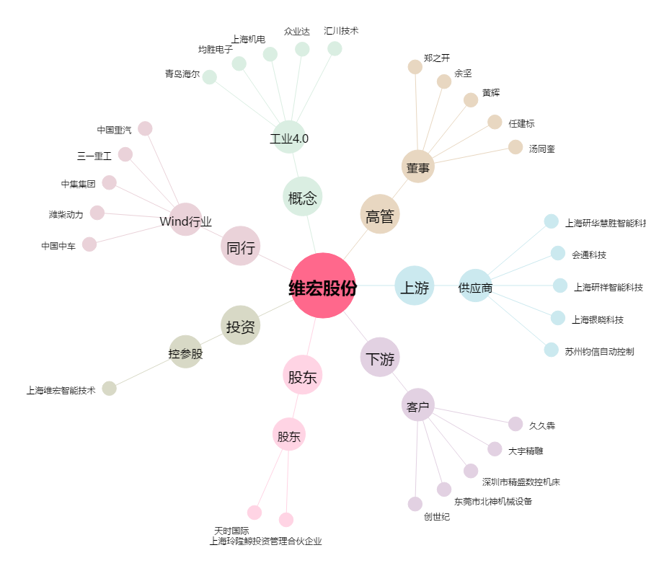
维宏股份[300508.SZ] - 关系概览图

